UKUM
INSTITUTO ELECTORAL DEL ESTADO DE CAMPECHE
“25 ANIVERSARIO DEL IEEC, 1997-2022”
PROCESO ELECTORAL ESTATAL ORDINARIO 2021
MAPA DE LOS RESULTADOS DE LA ELECCIÓN DE JUNTAS MUNICIPALES

JUNTA MUNICIPAL DE UKUM |  |  |  |  |  |  |  |  |  | Resultados con base a la Sesión del Cómputo Municipal celebrada el 9 de junio de 2021.
VAXCAMPECHE | PT | PVEM | MOVIMIENTO CIUDADANO | MORENA | PES | RSP | FXM | CANDIDATOS/AS NO REGISTRADOS/AS | VOTOS NULOS | VOTACIÓN T. EMITIDA
1,487 | 127 | 10 | 1,210 | 1,312 | 9 | 24 | 2 | 0 | 143 | 4,324

PAN | PRI | PRD | PRI |  |  |  |  | GANADOR
234 | 1,209 | 44

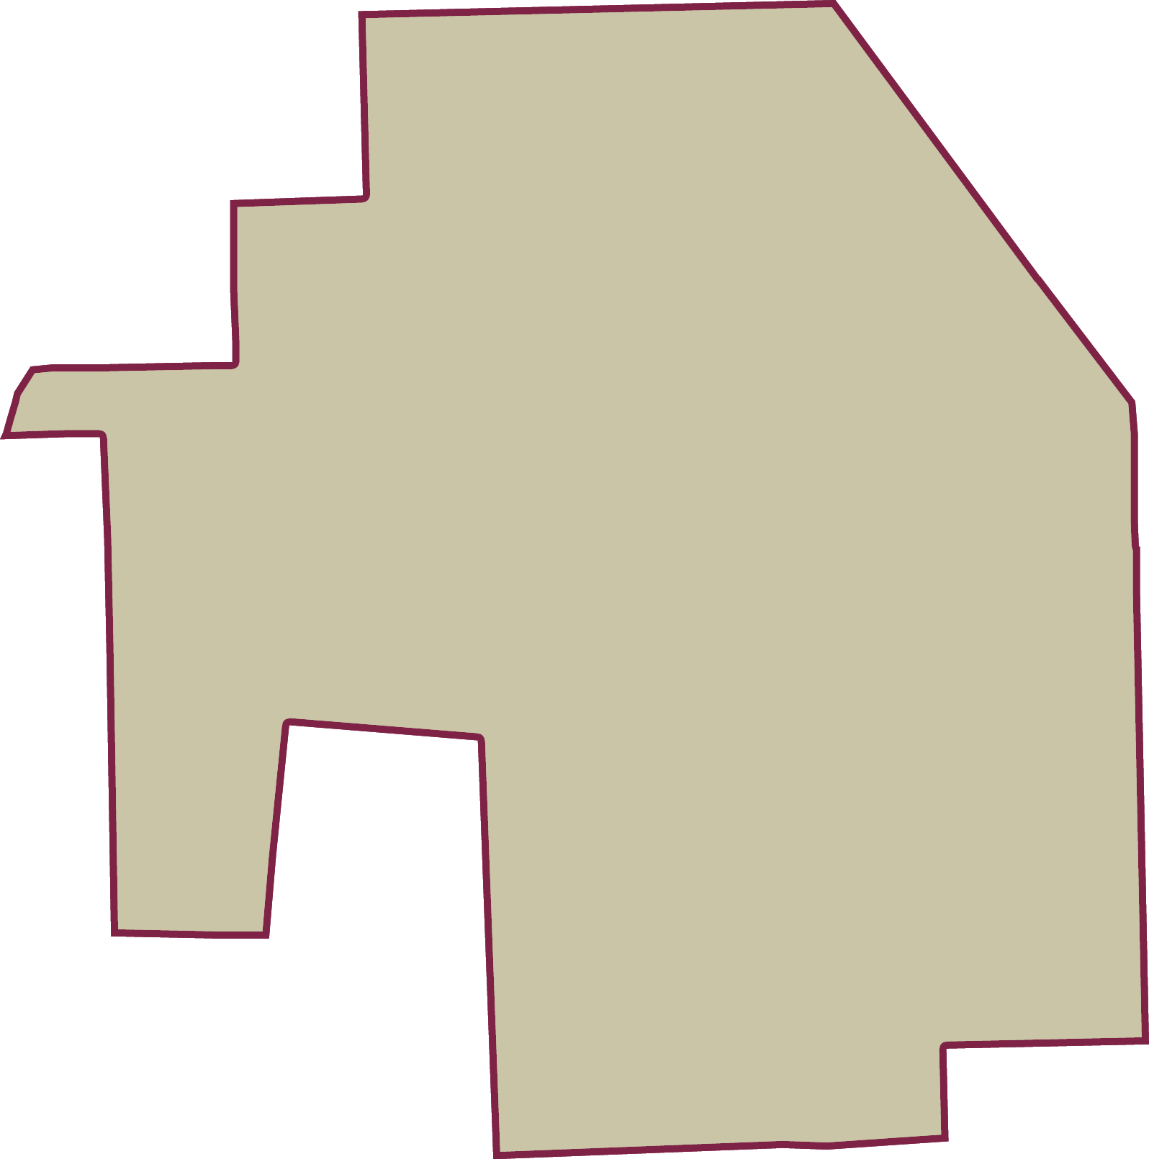
LISTA NOMINAL |  | 5,167
SECCIONES |  | 7
CASILLAS |  | 12

PARTICIPACIÓN CIUDADANA |  | 83.6849%
ABSTENCIONISMO |  | 16.3151%

